Groß Gerau
Weizenproben 2018 Groß Gerau
 |  |  |  | geliefert: 18.12.2018
 |  |  |  | sortiert: 19.12-2018
Tüten mit den falschen Sorten
fehlende Proben im Versuch

Proben-Nr. 2015-2017 | Nr. Sorte | Nr. Sorte/ Groß Gerau | Sorte | Behandlung | Wiederholung | Bemerkung | Feuchte Korn [%] | Vorhersage Protein [%] TM MW | Sediwert [ml] | Groß Gerau 2018 | Feuchte Korn [%] | Vorhersage Protein [%] TM MW | Sediwert [ml]
2011 | 20 | 1 | Kronjuwel | 1 | 1 |  | 11.80 | 10.88 | 27
2012 | 20 | 1 | Kronjuwel | 1 | 2 |  |  | 12.46 | 34 | Mittelwert | 10.52 | 14.79 | 45
2021 | 20 | 1 | Kronjuwel | 2 | 1 |  |  | 10.39 | 26 | Standardfehler | 0.06 | 0.15 | 1
2022 | 20 | 1 | Kronjuwel | 2 | 2 |  |  | 11.89 | 32 | Median | 10.40 | 15.81 | 43
2031 | 20 | 1 | Kronjuwel | 3 | 1 |  |  | 19.00 | 70 | Modus | 10.40 | #N/A | 68
2032 | 20 | 1 | Kronjuwel | 3 | 2 |  |  | 18.32 | 69 | Standardabweichung | 0.45 | 3.36 | 18
2041 | 20 | 1 | Kronjuwel | 4 | 1 |  |  | 17.99 | 69 | Stichprobenvarianz | 0.20 | 11.26 | 327
2042 | 20 | 1 | Kronjuwel | 4 | 2 |  |  | 18.02 | 68 | Kurtosis | 0.13 | -1.40 | -1
2051 | 20 | 1 | Kronjuwel | 5 | 1 |  |  | 19.78 | 70 | Schiefe | 0.86 | -0.11 | 0
2052 | 20 | 1 | Kronjuwel | 5 | 2 |  |  | 16.15 | 56 | Wertebereich | 1.90 | 12.35 | 62
2611 | 26 | 2 | Patras | 1 | 1 |  | 10.40 | 10.28 | 29 | Minimum | 9.90 | 8.95 | 12
2612 | 26 | 2 | Patras | 1 | 2 |  |  | 9.88 | 25 | Maximum | 11.80 | 21.31 | 74
2621 | 26 | 2 | Patras | 2 | 1 |  |  | 10.89 | 31 | Summe | 546.80 | 7661.58 | 23481
2622 | 26 | 2 | Patras | 2 | 2 |  |  | 11.88 | 34 | Anzahl | 52 | 518 | 517
2631 | 26 | 2 | Patras | 3 | 1 |  |  | 15.71 | 66
2632 | 26 | 2 | Patras | 3 | 2 |  |  | 15.56 | 63
2641 | 26 | 2 | Patras | 4 | 1 |  |  | 16.49 | 68
2642 | 26 | 2 | Patras | 4 | 2 |  |  | 15.34 | 65
2651 | 26 | 2 | Patras | 5 | 1 |  |  | 18.03 | 70
2652 | 26 | 2 | Patras | 5 | 2 |  |  | 19.64 | 72
2711 | 27 | 3 | Götz | 1 | 1 |  | 11.00 | 10.96 | 15
2712 | 27 | 3 | Götz | 1 | 2 |  |  | 11.12 | 14
2721 | 27 | 3 | Götz | 2 | 1 |  |  | 10.18 | 12
2722 | 27 | 3 | Götz | 2 | 2 |  |  | 11.75 | 16
2731 | 27 | 3 | Götz | 3 | 1 |  |  | 17.59 | 35
2732 | 27 | 3 | Götz | 3 | 2 |  |  | 17.58 | 35
2741 | 27 | 3 | Götz | 4 | 1 |  |  | 16.83 | 36
2742 | 27 | 3 | Götz | 4 | 2 |  |  | 16.86 | 35
2751 | 27 | 3 | Götz | 5 | 1 |  |  | 20.61 | 47
2752 | 27 | 3 | Götz | 5 | 2 |  |  | 18.84 | 42
3111 | 31 | 4 | Biscay | 1 | 1 |  | 10.30 | 10.21 | 18
3112 | 31 | 4 | Biscay | 1 | 2 |  |  | 9.85 | 16
3121 | 31 | 4 | Biscay | 2 | 1 |  |  | 9.21 | 16
3122 | 31 | 4 | Biscay | 2 | 2 |  |  | 10.14 | 18
3131 | 31 | 4 | Biscay | 3 | 1 |  |  | 15.12 | 32
3132 | 31 | 4 | Biscay | 3 | 2 |  |  | 15.01 | 29
3141 | 31 | 4 | Biscay | 4 | 1 |  |  | 15.41 | 33
3142 | 31 | 4 | Biscay | 4 | 2 |  |  | 13.95 | 30
3151 | 31 | 4 | Biscay | 5 | 1 |  |  | 13.40 | 28
3152 | 31 | 4 | Biscay | 5 | 2 |  |  | 19.52 | 45
3811 | 38 | 5 | Dekan | 1 | 1 |  | 10.00 | 11.34 | 30
3812 | 38 | 5 | Dekan | 1 | 2 |  |  | 11.81 | 35
3821 | 38 | 5 | Dekan | 2 | 1 |  |  | 10.08 | 29
3822 | 38 | 5 | Dekan | 2 | 2 |  |  | 11.40 | 37
3831 | 38 | 5 | Dekan | 3 | 1 |  |  | 17.45 | 67
3832 | 38 | 5 | Dekan | 3 | 2 |  |  | 16.86 | 61
3841 | 38 | 5 | Dekan | 4 | 1 |  |  | 17.82 | 65
3842 | 38 | 5 | Dekan | 4 | 2 |  |  | 16.69 | 62
3851 | 38 | 5 | Dekan | 5 | 1 |  |  | 15.59 | 66
3852 | 38 | 5 | Dekan | 5 | 2 |  |  | 18.33 | 69
4711 | 47 | 6 | Potenzial | 1 | 1 |  | 10.10 | 10.90 | 37
4712 | 47 | 6 | Potenzial | 1 | 2 |  |  | 10.15 | 29
4721 | 47 | 6 | Potenzial | 2 | 1 |  |  | 10.23 | 28
4722 | 47 | 6 | Potenzial | 2 | 2 |  |  | 11.18 | 36
4731 | 47 | 6 | Potenzial | 3 | 1 |  |  | 14.66 | 64
4732 | 47 | 6 | Potenzial | 3 | 2 |  |  | 16.14 | 67
4741 | 47 | 6 | Potenzial | 4 | 1 |  |  | 15.97 | 67
4742 | 47 | 6 | Potenzial | 4 | 2 |  |  | 16.32 | 65
4751 | 47 | 6 | Potenzial | 5 | 1 |  |  | 15.26 | 69
4752 | 47 | 6 | Potenzial | 5 | 2 |  |  | 18.70 | 72
5011 | 50 | 7 | Hermann | 1 | 1 |  | 10.30 | 11.55 | 34
5012 | 50 | 7 | Hermann | 1 | 2 |  |  | 10.25 | 30
5021 | 50 | 7 | Hermann | 2 | 1 |  |  | 10.46 | 32
5022 | 50 | 7 | Hermann | 2 | 2 |  |  | 11.30 | 31
5031 | 50 | 7 | Hermann | 3 | 1 |  |  | 17.49 | 69
5032 | 50 | 7 | Hermann | 3 | 2 |  |  | 18.68 | 65
5041 | 50 | 7 | Hermann | 4 | 1 |  |  | 18.21 | 72
5042 | 50 | 7 | Hermann | 4 | 2 |  |  | 17.44 | 67
5051 | 50 | 7 | Hermann | 5 | 1 |  |  | 18.04 | 70
5052 | 50 | 7 | Hermann | 5 | 2 |  |  | 21.22 | 72
5411 | 54 | 8 | Tobak | 1 | 1 |  | 10.40 | 10.27 | 23
5412 | 54 | 8 | Tobak | 1 | 2 |  |  | 10.19 | 27
5421 | 54 | 8 | Tobak | 2 | 1 |  |  | 9.93 | 22
5422 | 54 | 8 | Tobak | 2 | 2 |  |  | 11.67 | 28
5431 | 54 | 8 | Tobak | 3 | 1 |  |  | 15.81 | 48
5432 | 54 | 8 | Tobak | 3 | 2 |  |  | 15.91 | 44
5441 | 54 | 8 | Tobak | 4 | 1 |  |  | 16.15 | 53
5442 | 54 | 8 | Tobak | 4 | 2 |  |  | 15.95 | 51
5451 | 54 | 8 | Tobak | 5 | 1 |  |  | 13.61 | 45
5452 | 54 | 8 | Tobak | 5 | 2 |  |  | 19.47 | 68
5611 | 56 | 9 | Manager | 1 | 1 |  | 10.50 | 10.38 | 27
5612 | 56 | 9 | Manager | 1 | 2 |  |  | 10.33 | 28
5621 | 56 | 9 | Manager | 2 | 1 |  |  | 10.53 | 30
5622 | 56 | 9 | Manager | 2 | 2 |  |  | 12.29 | 33
5631 | 56 | 9 | Manager | 3 | 1 |  |  | 16.26 | 64
5632 | 56 | 9 | Manager | 3 | 2 |  |  | 17.49 | 64
5641 | 56 | 9 | Manager | 4 | 1 |  |  | 16.88 | 68
5642 | 56 | 9 | Manager | 4 | 2 |  |  | 17.56 | 66
5651 | 56 | 9 | Manager | 5 | 1 |  |  | 15.41 | 59
5652 | 56 | 9 | Manager | 5 | 2 |  |  | 21.31 | 72
5911 | 59 | 10 | Ritmo | 1 | 1 |  | 10.00 | 10.64 | 21
5912 | 59 | 10 | Ritmo | 1 | 2 |  |  | 9.95 | 21
5921 | 59 | 10 | Ritmo | 2 | 1 |  |  | 9.95 | 21
5922 | 59 | 10 | Ritmo | 2 | 2 |  |  | 12.30 | 33
5931 | 59 | 10 | Ritmo | 3 | 1 |  |  | 16.86 | 56
5932 | 59 | 10 | Ritmo | 3 | 2 |  |  | 15.21 | 47
5941 | 59 | 10 | Ritmo | 4 | 1 |  |  | 16.96 | 59
5942 | 59 | 10 | Ritmo | 4 | 2 |  |  | 16.51 | 61
5951 | 59 | 10 | Ritmo | 5 | 1 |  |  | 15.56 | 55
5952 | 59 | 10 | Ritmo | 5 | 2 |  |  | 19.34 | 68
6711 | 67 | 11 | Elixer | 1 | 1 |  | 10.90 | 10.38 | 17
6712 | 67 | 11 | Elixer | 1 | 2 |  |  | 10.97 | 21
6721 | 67 | 11 | Elixer | 2 | 1 |  |  | 8.95 | 13
6722 | 67 | 11 | Elixer | 2 | 2 |  |  | 10.86 | 17
6731 | 67 | 11 | Elixer | 3 | 1 |  |  | 15.89 | 35
6732 | 67 | 11 | Elixer | 3 | 2 |  |  | 15.02 | 35
6741 | 67 | 11 | Elixer | 4 | 1 |  |  | 16.44 | 37
6742 | 67 | 11 | Elixer | 4 | 2 |  |  | 15.56 | 35
6751 | 67 | 11 | Elixer | 5 | 1 |  |  | 14.48 | 32
6752 | 67 | 11 | Elixer | 5 | 2 |  |  | 16.29 | 39
6911 | 69 | 12 | Türkis | 1 | 1 |  | 11.40 | 11.23 | 17
6912 | 69 | 12 | Türkis | 1 | 2 |  |  | 11.00 | 16
6921 | 69 | 12 | Türkis | 2 | 1 |  |  | 9.94 | 14
6922 | 69 | 12 | Türkis | 2 | 2 |  |  | 11.30 | 18
6931 | 69 | 12 | Türkis | 3 | 1 |  |  | 16.03 | 29
6932 | 69 | 12 | Türkis | 3 | 2 |  |  | 16.61 | 28
6941 | 69 | 12 | Türkis | 4 | 1 |  |  | 17.09 | 31
6942 | 69 | 12 | Türkis | 4 | 2 |  |  | 14.44 | 25
6951 | 69 | 12 | Türkis | 5 | 1 |  |  | 17.48 | 35
6952 | 69 | 12 | Türkis | 5 | 2 |  |  | 17.58 | 35
7111 | 71 | 13 | Greif | 1 | 1 |  | 10.20 | 11.32 | 27
7112 | 71 | 13 | Greif | 1 | 2 |  |  | 10.68 | 29
7121 | 71 | 13 | Greif | 2 | 1 |  |  | 10.86 | 29
7122 | 71 | 13 | Greif | 2 | 2 |  |  | 12.33 | 34
7131 | 71 | 13 | Greif | 3 | 1 |  |  | 16.91 | 46
7132 | 71 | 13 | Greif | 3 | 2 |  |  | 16.16 | 42
7141 | 71 | 13 | Greif | 4 | 1 |  |  | 17.50 | 49
7142 | 71 | 13 | Greif | 4 | 2 |  |  | 16.18 | 44
7151 | 71 | 13 | Greif | 5 | 1 |  |  | 14.20 | 41
7152 | 71 | 13 | Greif | 5 | 2 |  |  | 18.67 | 56
8011 | 80 | 14 | Inspration | 1 | 1 |  | 11.00 | 9.61 | 14
8012 | 80 | 14 | Inspration | 1 | 2 |  |  | 10.40 | 15
8021 | 80 | 14 | Inspration | 2 | 1 |  |  | 10.27 | 17
8022 | 80 | 14 | Inspration | 2 | 2 |  |  | 11.16 | 20
8031 | 80 | 14 | Inspration | 3 | 1 |  |  | 16.71 | 45
8032 | 80 | 14 | Inspration | 3 | 2 |  |  | 15.46 | 43
8041 | 80 | 14 | Inspration | 4 | 1 |  |  | 16.27 | 44
8042 | 80 | 14 | Inspration | 4 | 2 |  |  | 15.62 | 43
8051 | 80 | 14 | Inspration | 5 | 1 |  |  | 17.23 | 50
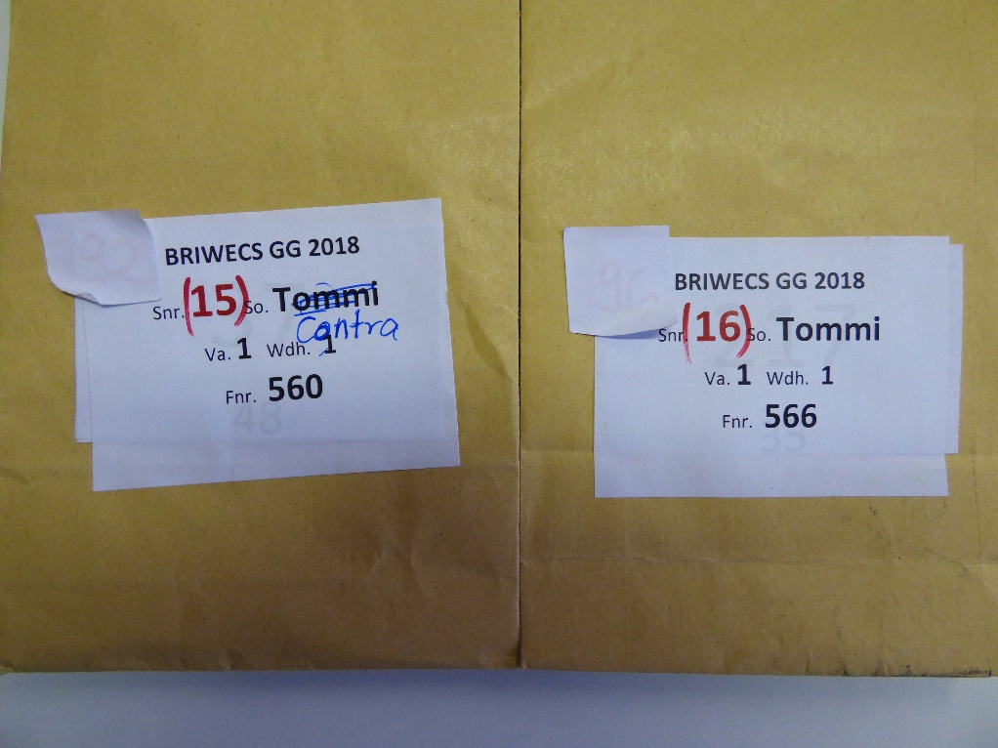
8052 | 80 | 14 | Inspration | 5 | 2 |  |  | 18.06 | 53
9211 | 92 | 15 | Contra statt Tommi | 1 | 1 | falsche Beschriftung? | 11.30 | 10.40 | 12
9212 | 92 | 15 | Contra | 1 | 2 |  |  | 10.45 | 13
9221 | 92 | 15 | Contra | 2 | 1 |  |  | 10.55 | 15
9222 | 92 | 15 | Contra | 2 | 2 |  |  | 11.24 | 17
9231 | 92 | 15 | Contra | 3 | 1 |  |  | 15.61 | 36
9232 | 92 | 15 | Contra | 3 | 2 |  |  | 15.41 | 36
9241 | 92 | 15 | Contra | 4 | 1 |  |  | 16.90 | 40
9242 | 92 | 15 | Contra | 4 | 2 |  |  | 16.48 | 41
9251 | 92 | 15 | Contra | 5 | 1 |  |  | 15.80 | 37
9252 | 92 | 15 | Contra | 5 | 2 |  |  | 18.59 | 52
9611 | 96 | 16 | Tommi | 1 | 1 |  | 10.10 | 10.62 | 26
9612 | 96 | 16 | Tommi | 1 | 2 |  |  | 10.23 | 27
9621 | 96 | 16 | Tommi | 2 | 1 |  |  | 10.06 | 25
9622 | 96 | 16 | Tommi | 2 | 2 |  |  | 11.73 | 35
9631 | 96 | 16 | Tommi | 3 | 1 |  |  | 16.87 | 68
9632 | 96 | 16 | Tommi | 3 | 2 |  |  | 17.10 | 64
9641 | 96 | 16 | Tommi | 4 | 1 |  |  | 17.43 | 68
9642 | 96 | 16 | Tommi | 4 | 2 |  |  | 16.50 | 65
9651 | 96 | 16 | Tommi | 5 | 1 |  |  | 17.38 | 69
9652 | 96 | 16 | Tommi | 5 | 2 |  |  | 17.51 | 67
9911 | 99 | 17 | JB Asano | 1 | 1 |  | 10.30 | 10.45 | 26
9912 | 99 | 17 | JB Asano | 1 | 2 |  |  | 10.88 | 31
9921 | 99 | 17 | JB Asano | 2 | 1 |  |  | 10.09 | 26
9922 | 99 | 17 | JB Asano | 2 | 2 |  |  | 12.75 | 39
9931 | 99 | 17 | JB Asano | 3 | 1 |  |  | 16.77 | 64
9932 | 99 | 17 | JB Asano | 3 | 2 |  |  | 15.35 | 49
9941 | 99 | 17 | JB Asano | 4 | 1 |  |  | 17.62 | 67
9942 | 99 | 17 | JB Asano | 4 | 2 |  |  | 16.97 | 60
9951 | 99 | 17 | JB Asano | 5 | 1 |  |  | 18.74 | 70
9952 | 99 | 17 | JB Asano | 5 | 2 |  |  | 18.68 | 70
10211 | 102 | 18 | Urban | 1 | 1 |  | 10.20 | 10.42 | 30
10212 | 102 | 18 | Urban | 1 | 2 |  |  | 11.87 | 37
10221 | 102 | 18 | Urban | 2 | 1 |  |  | 10.95 | 35
10222 | 102 | 18 | Urban | 2 | 2 |  |  | 12.88 | 40
10231 | 102 | 18 | Urban | 3 | 1 |  |  | 16.22 | 68
10232 | 102 | 18 | Urban | 3 | 2 |  |  | 17.33 | 67
10241 | 102 | 18 | Urban | 4 | 1 |  |  | 18.05 | 70
10242 | 102 | 18 | Urban | 4 | 2 |  |  | 15.25 | 65
10251 | 102 | 18 | Urban | 5 | 1 |  |  | 15.86 | 62
10252 | 102 | 18 | Urban | 5 | 2 |  |  | 16.75 | 64
10411 | 104 | 19 | Flair | 1 | 1 |  | 10.50 | 10.98 | 22
10412 | 104 | 19 | Flair | 1 | 2 |  |  | 17.43 | 62
10421 | 104 | 19 | Flair | 2 | 1 |  |  | 10.01 | 20
10422 | 104 | 19 | Flair | 2 | 2 |  |  | 11.05 | 20
10431 | 104 | 19 | Flair | 3 | 1 |  |  | 18.64 | 53
10432 | 104 | 19 | Flair | 3 | 2 |  |  | 18.37 | 27
10441 | 104 | 19 | Flair | 4 | 1 |  |  | 19.56 | 55
10442 | 104 | 19 | Flair | 4 | 2 |  |  | 18.69 | 50
10451 | 104 | 19 | Flair | 5 | 1 |  |  | 17.20 | 45
10452 | 104 | 19 | Flair | 5 | 2 |  |  | 19.53 | 61
11011 | 110 | 20 | Tabor | 1 | 1 |  | 9.90 | 10.95 | 28
11012 | 110 | 20 | Tabor | 1 | 2 |  |  | 10.67 | 20
11021 | 110 | 20 | Tabor | 2 | 1 |  |  | 10.83 | 27
11022 | 110 | 20 | Tabor | 2 | 2 |  |  | 12.41 | 33
11031 | 110 | 20 | Tabor | 3 | 1 |  |  | 11.58 | 30
11032 | 110 | 20 | Tabor | 3 | 2 |  |  | 17.76 | 55
11041 | 110 | 20 | Tabor | 4 | 1 |  |  | 17.07 | 62
11042 | 110 | 20 | Tabor | 4 | 2 |  |  | 18.20 | 60
11051 | 110 | 20 | Tabor | 5 | 1 |  |  | 16.50 | 56
11052 | 110 | 20 | Tabor | 5 | 2 |  |  | 17.67 | 60
11411 | 114 | 21 | Progreß | 1 | 1 |  | 11.10 | 10.27 | 17
11412 | 114 | 21 | Progreß | 1 | 2 |  |  | 11.28 | 20
11421 | 114 | 21 | Progreß | 2 | 1 |  |  | 9.69 | 16
11422 | 114 | 21 | Progreß | 2 | 2 |  |  | 12.42 | 27
11431 | 114 | 21 | Progreß | 3 | 1 |  |  | 19.24 | 61
11432 | 114 | 21 | Progreß | 3 | 2 |  |  | 17.72 | 58
11441 | 114 | 21 | Progreß | 4 | 1 |  |  | 18.26 | 64
11442 | 114 | 21 | Progreß | 4 | 2 |  |  | 15.74 | 44
11451 | 114 | 21 | Progreß | 5 | 1 |  |  | 15.64 | 44
11452 | 114 | 21 | Progreß | 5 | 2 |  |  | 20.94 | 66
11811 | 118 | 22 | Drifter | 1 | 1 |  | 10.10 | 11.67 | 28
11812 | 118 | 22 | Drifter | 1 | 2 |  |  | 11.03 | 26
11821 | 118 | 22 | Drifter | 2 | 1 |  |  | 11.21 | 29
11822 | 118 | 22 | Drifter | 2 | 2 |  |  | 12.80 | 32
11831 | 118 | 22 | Drifter | 3 | 1 |  |  | 17.78 | 51
11832 | 118 | 22 | Drifter | 3 | 2 |  |  | 18.44 | 51
11841 | 118 | 22 | Drifter | 4 | 1 |  |  | 19.21 | 57
11842 | 118 | 22 | Drifter | 4 | 2 |  |  | 17.20 | 50
11851 | 118 | 22 | Drifter | 5 | 1 |  |  | 15.17 | 48
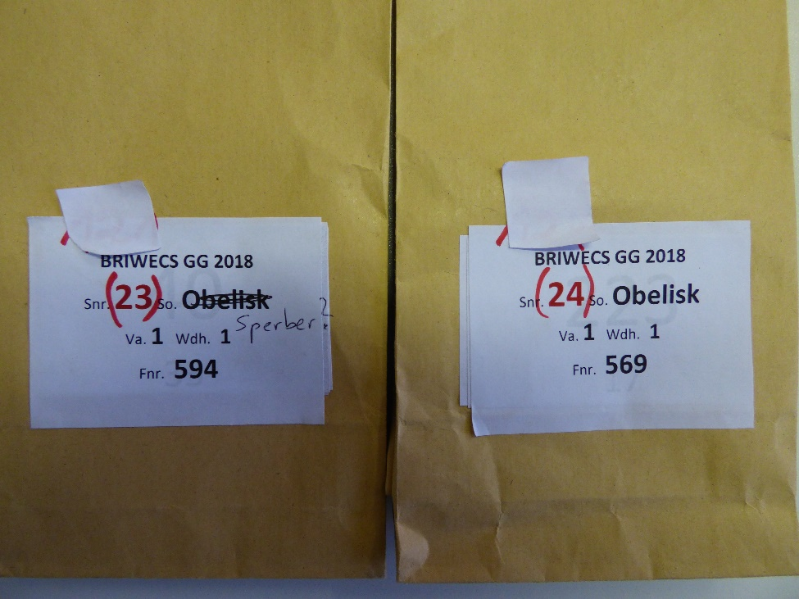
11852 | 118 | 22 | Drifter | 5 | 2 |  |  | 21.14 | 59
12111 | 121 | 23 | Sperber statt Obelisk | 1 | 1 | falsche Beschriftung? | 10.20 | 11.28 | 32
12112 | 121 | 23 | Sperber | 1 | 2 |  |  | 11.12 | 30
12121 | 121 | 23 | Sperber | 2 | 1 |  |  | 10.65 | 30
12122 | 121 | 23 | Sperber | 2 | 2 |  |  | 12.54 | 36
12131 | 121 | 23 | Sperber | 3 | 1 |  |  | 17.72 | 63
12132 | 121 | 23 | Sperber | 3 | 2 |  |  | 16.66 | 60
12141 | 121 | 23 | Sperber | 4 | 1 |  |  | 18.33 | 60
12142 | 121 | 23 | Sperber | 4 | 2 |  |  | 17.68 | 61
12151 | 121 | 23 | Sperber | 5 | 1 |  |  | 16.06 | 61
12152 | 121 | 23 | Sperber | 5 | 2 |  |  | 20.38 | 64
12411 | 124 | 24 | Obelisk | 1 | 1 |  | 10.20 | 10.52 | 21
12412 | 124 | 24 | Obelisk | 1 | 2 |  |  | 11.75 | 24
12421 | 124 | 24 | Obelisk | 2 | 1 |  |  | 10.28 | 21
12422 | 124 | 24 | Obelisk | 2 | 2 |  |  | 12.52 | 25
12431 | 124 | 24 | Obelisk | 3 | 1 |  |  | 18.19 | 37
12432 | 124 | 24 | Obelisk | 3 | 2 |  |  | 18.76 | 36
12441 | 124 | 24 | Obelisk | 4 | 1 |  |  | 19.36 | 42
12442 | 124 | 24 | Obelisk | 4 | 2 |  |  | 17.05 | 38
12451 | 124 | 24 | Obelisk | 5 | 1 |  |  | 17.34 | 42
12452 | 124 | 24 | Obelisk | 5 | 2 |  |  | 19.28 | 43
12611 | 126 | 25 | Disponent | 1 | 1 |  | 10.00 | 11.42 | 23
12612 | 126 | 25 | Disponent | 1 | 2 |  |  | 11.14 | 22
12621 | 126 | 25 | Disponent | 2 | 1 |  |  | 11.26 | 21
12622 | 126 | 25 | Disponent | 2 | 2 |  |  | 13.77 | 27
12631 | 126 | 25 | Disponent | 3 | 1 |  |  | 17.82 | 43
12632 | 126 | 25 | Disponent | 3 | 2 |  |  | 17.78 | 41
12641 | 126 | 25 | Disponent | 4 | 1 |  |  | 18.70 | 48
12642 | 126 | 25 | Disponent | 4 | 2 |  |  | 20.16 | 53
12651 | 126 | 25 | Disponent | 5 | 1 |  |  | 18.87 | 54
12652 | 126 | 25 | Disponent | 5 | 2 |  |  | 18.52 | 43
13111 | 131 | 26 | Rektor | 1 | 1 |  | 10.90 | 11.00 | 24
13112 | 131 | 26 | Rektor | 1 | 2 |  |  | 10.15 | 20
13121 | 131 | 26 | Rektor | 2 | 1 |  |  | 10.60 | 22
13122 | 131 | 26 | Rektor | 2 | 2 |  |  | 11.25 | 29
13131 | 131 | 26 | Rektor | 3 | 1 |  |  | 16.45 | 53
13132 | 131 | 26 | Rektor | 3 | 2 |  |  | 16.48 | 51
13141 | 131 | 26 | Rektor | 4 | 1 |  |  | 17.01 | 52
13142 | 131 | 26 | Rektor | 4 | 2 |  |  | 15.09 | 44
13151 | 131 | 26 | Rektor | 5 | 1 |  |  | 18.24 | 61
13152 | 131 | 26 | Rektor | 5 | 2 |  |  | 20.22 | 70
13411 | 134 | 27 | Alidos | 1 | 1 |  | 10.40 | 10.80 | 37
13412 | 134 | 27 | Alidos | 1 | 2 |  |  | 12.83 | 41
13421 | 134 | 27 | Alidos | 2 | 1 |  |  | 10.22 | 35
13422 | 134 | 27 | Alidos | 2 | 2 |  |  | 12.71 | 46
13431 | 134 | 27 | Alidos | 3 | 1 |  |  | 17.55 | 56
13432 | 134 | 27 | Alidos | 3 | 2 |  |  | 16.50 | 66
13441 | 134 | 27 | Alidos | 4 | 1 |  |  | 18.05 | 69
13442 | 134 | 27 | Alidos | 4 | 2 |  |  | 16.37 | 67
13451 | 134 | 27 | Alidos | 5 | 1 |  |  | 17.62 | 69
13452 | 134 | 27 | Alidos | 5 | 2 |  |  | 21.01 | 68
13511 | 135 | 28 | Monopol | 1 | 1 |  | 10.10 | 11.27 | 41
13512 | 135 | 28 | Monopol | 1 | 2 |  |  | 11.84 | 50
13521 | 135 | 28 | Monopol | 2 | 1 |  |  | 10.64 | 37
13522 | 135 | 28 | Monopol | 2 | 2 |  |  | 12.53 | 51
13531 | 135 | 28 | Monopol | 3 | 1 |  |  | 17.03 | 74
13532 | 135 | 28 | Monopol | 3 | 2 |  |  | 17.48 | 73
13541 | 135 | 28 | Monopol | 4 | 1 |  |  | 17.41 | 74
13542 | 135 | 28 | Monopol | 4 | 2 |  |  | 20.73 | 74
13551 | 135 | 28 | Monopol | 5 | 1 | fehlt
13552 | 135 | 28 | Monopol | 5 | 2 |  |  | 20.40 | 74
13811 | 138 | 29 | Bussard | 1 | 1 |  | 10.40 | 11.08 | 35
13812 | 138 | 29 | Bussard | 1 | 2 |  |  | 11.60 | 38
13821 | 138 | 29 | Bussard | 2 | 1 |  |  | 10.39 | 33
13822 | 138 | 29 | Bussard | 2 | 2 |  |  | 12.16 | 48
13831 | 138 | 29 | Bussard | 3 | 1 |  |  | 17.67 | 74
13832 | 138 | 29 | Bussard | 3 | 2 |  |  | 18.68 | 73
13841 | 138 | 29 | Bussard | 4 | 1 |  |  | 18.26 | 73
13842 | 138 | 29 | Bussard | 4 | 2 |  |  | 16.78 | 72
13851 | 138 | 29 | Bussard | 5 | 1 |  |  | 15.76 | 70
13852 | 138 | 29 | Bussard | 5 | 2 |  |  | 16.98 | 72
14311 | 143 | 30 | Batis | 1 | 1 |  | 10.40 | 10.15 | 27
14312 | 143 | 30 | Batis | 1 | 2 |  |  | 10.38 | 29
14321 | 143 | 30 | Batis | 2 | 1 |  |  | 10.38 | 30
14322 | 143 | 30 | Batis | 2 | 2 |  |  | 12.00 | 34
14331 | 143 | 30 | Batis | 3 | 1 |  |  | 16.09 | 66
14332 | 143 | 30 | Batis | 3 | 2 |  |  | 16.49 | 66
14341 | 143 | 30 | Batis | 4 | 1 |  |  | 16.81 | 67
14342 | 143 | 30 | Batis | 4 | 2 |  |  | 15.01 | 62
14351 | 143 | 30 | Batis | 5 | 1 |  |  | 18.09 | 68
14352 | 143 | 30 | Batis | 5 | 2 |  |  | 19.12 | 68
14511 | 145 | 31 | Akteur | 1 | 1 |  | 10.10 | 10.34 | 30
14512 | 145 | 31 | Akteur | 1 | 2 |  |  | 15.45 | 48
14521 | 145 | 31 | Akteur | 2 | 1 |  |  | 10.41 | 31
14522 | 145 | 31 | Akteur | 2 | 2 |  |  | 13.19 | 45
14531 | 145 | 31 | Akteur | 3 | 1 |  |  | 17.48 | 73
14532 | 145 | 31 | Akteur | 3 | 2 |  |  | 17.57 | 71
14541 | 145 | 31 | Akteur | 4 | 1 |  |  | 18.74 | 71
14542 | 145 | 31 | Akteur | 4 | 2 |  |  | 17.68 | 70
14551 | 145 | 31 | Akteur | 5 | 1 |  |  | 16.43 | 68
14552 | 145 | 31 | Akteur | 5 | 2 |  |  | 16.87 | 68
15011 | 150 | 32 | Diplomat | 1 | 1 |  | 11.00 | 12.30 | 30
15012 | 150 | 32 | Diplomat | 1 | 2 |  |  | 11.79 | 25
15021 | 150 | 32 | Diplomat | 2 | 1 |  |  | 10.63 | 23
15022 | 150 | 32 | Diplomat | 2 | 2 |  |  | 12.46 | 30
15031 | 150 | 32 | Diplomat | 3 | 1 |  |  | 17.28 | 53
15032 | 150 | 32 | Diplomat | 3 | 2 |  |  | 10.52 | 29
15041 | 150 | 32 | Diplomat | 4 | 1 |  |  | 17.53 | 55
15042 | 150 | 32 | Diplomat | 4 | 2 |  |  | 17.39 | 55
15051 | 150 | 32 | Diplomat | 5 | 1 |  |  | 16.80 | 53
15052 | 150 | 32 | Diplomat | 5 | 2 |  |  | 20.47 | 62
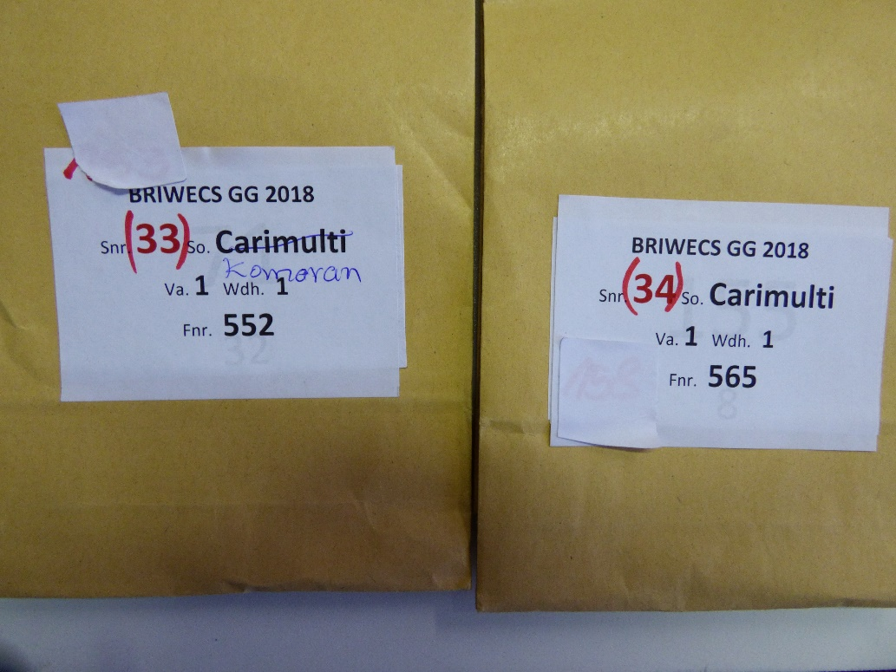
15311 | 153 | 33 | Kormoran statt Carimulti | 1 | 1 | falsche Beschriftung? | 9.90 | 12.08 | 35
15312 | 153 | 33 | Kormoran | 1 | 2 |  |  | 11.37 | 35
15321 | 153 | 33 | Kormoran | 2 | 1 |  |  | 11.60 | 34
15322 | 153 | 33 | Kormoran | 2 | 2 |  |  | 12.28 | 38
15331 | 153 | 33 | Kormoran | 3 | 1 |  |  | 16.96 | 65
15332 | 153 | 33 | Kormoran | 3 | 2 |  |  | 16.30 | 61
15341 | 153 | 33 | Kormoran | 4 | 1 |  |  | 17.96 | 67
15342 | 153 | 33 | Kormoran | 4 | 2 |  |  | 18.63 | 66
15351 | 153 | 33 | Kormoran | 5 | 1 |  |  | 20.61 | 67
15352 | 153 | 33 | Kormoran | 5 | 2 |  |  | 20.33 | 65
15811 | 158 | 34 | Carimulti | 1 | 1 |  | 11.40 | 11.56 | 24
15812 | 158 | 34 | Carimulti | 1 | 2 |  |  | 11.81 | 26
15821 | 158 | 34 | Carimulti | 2 | 1 |  |  | 10.45 | 20
15822 | 158 | 34 | Carimulti | 2 | 2 |  |  | 12.94 | 31
15831 | 158 | 34 | Carimulti | 3 | 1 |  |  | 17.51 | 48
15832 | 158 | 34 | Carimulti | 3 | 2 |  |  | 18.29 | 47
15841 | 158 | 34 | Carimulti | 4 | 1 |  |  | 18.24 | 47
15842 | 158 | 34 | Carimulti | 4 | 2 |  |  | 17.80 | 47
15851 | 158 | 34 | Carimulti | 5 | 1 |  |  | 19.22 | 54
15852 | 158 | 34 | Carimulti | 5 | 2 |  |  | 18.44 | 48
16011 | 160 | 35 | Vuka | 1 | 1 |  | 10.00 | 10.24 | 25
16012 | 160 | 35 | Vuka | 1 | 2 |  |  | 10.20 | 26
16021 | 160 | 35 | Vuka | 2 | 1 |  |  | 10.26 | 28
16022 | 160 | 35 | Vuka | 2 | 2 |  |  | 11.08 | 33
16031 | 160 | 35 | Vuka | 3 | 1 |  |  | 16.29 | 65
16032 | 160 | 35 | Vuka | 3 | 2 |  |  | 17.57 | 64
16041 | 160 | 35 | Vuka | 4 | 1 |  |  | 17.04 | 63
16042 | 160 | 35 | Vuka | 4 | 2 |  |  | 17.59 | 64
16051 | 160 | 35 | Vuka | 5 | 1 |  |  | 16.06 | 63
16052 | 160 | 35 | Vuka | 5 | 2 |  |  | 19.66 | 65
16211 | 162 | 36 | Apollo | 1 | 1 |  | 10.60 | 11.19 | 25
16212 | 162 | 36 | Apollo | 1 | 2 |  |  | 11.08 | 25
16221 | 162 | 36 | Apollo | 2 | 1 |  |  | 9.82 | 21
16222 | 162 | 36 | Apollo | 2 | 2 |  |  | 12.29 | 30
16231 | 162 | 36 | Apollo | 3 | 1 |  |  | 16.39 | 55
16232 | 162 | 36 | Apollo | 3 | 2 |  |  | 16.42 | 48
16241 | 162 | 36 | Apollo | 4 | 1 |  |  | 17.47 | 63
16242 | 162 | 36 | Apollo | 4 | 2 |  |  | 16.80 | 52
16251 | 162 | 36 | Apollo | 5 | 1 |  |  | 15.53 | 55
16252 | 162 | 36 | Apollo | 5 | 2 |  |  | 19.88 | 70
16411 | 164 | 37 | Kanzler | 1 | 1 |  | 11.20 | 11.21 | 24
16412 | 164 | 37 | Kanzler | 1 | 2 |  |  | 10.50 | 20
16421 | 164 | 37 | Kanzler | 2 | 1 |  |  | 10.66 | 20
16422 | 164 | 37 | Kanzler | 2 | 2 |  |  | 12.56 | 32
16431 | 164 | 37 | Kanzler | 3 | 1 |  |  | 17.57 | 70
16432 | 164 | 37 | Kanzler | 3 | 2 |  |  | 18.07 | 58
16441 | 164 | 37 | Kanzler | 4 | 1 |  |  | 18.81 | 62
16442 | 164 | 37 | Kanzler | 4 | 2 |  |  | 18.28 | 57
16451 | 164 | 37 | Kanzler | 5 | 1 |  |  | 20.07 | 64
16452 | 164 | 37 | Kanzler | 5 | 2 |  |  | 17.93 | 58
16611 | 166 | 38 | Caribo | 1 | 1 |  | 11.20 | 10.65 | 15
16612 | 166 | 38 | Caribo | 1 | 2 |  |  | 10.02 | 12
16621 | 166 | 38 | Caribo | 2 | 1 |  |  | 10.28 | 13
16622 | 166 | 38 | Caribo | 2 | 2 |  |  | 11.63 | 17
16631 | 166 | 38 | Caribo | 3 | 1 |  |  | 15.72 | 32
16632 | 166 | 38 | Caribo | 3 | 2 |  |  | 17.34 | 33
16641 | 166 | 38 | Caribo | 4 | 1 |  |  | 18.12 | 36
16642 | 166 | 38 | Caribo | 4 | 2 |  |  | 17.51 | 35
16651 | 166 | 38 | Caribo | 5 | 1 |  |  | 16.29 | 34
16652 | 166 | 38 | Caribo | 5 | 2 |  |  | 20.69 | 43
16911 | 169 | 39 | Ares | 1 | 1 |  | 11.10 | 11.33 | 20
16912 | 169 | 39 | Ares | 1 | 2 |  |  | 11.28 | 24
16921 | 169 | 39 | Ares | 2 | 1 |  |  | 10.43 | 17
16922 | 169 | 39 | Ares | 2 | 2 |  |  | 12.18 | 24
16931 | 169 | 39 | Ares | 3 | 1 |  |  | 17.62 | 43
16932 | 169 | 39 | Ares | 3 | 2 |  |  | 16.63 | 40
16941 | 169 | 39 | Ares | 4 | 1 |  |  | 17.71 | 41
16942 | 169 | 39 | Ares | 4 | 2 |  |  | 17.24 | 43
16951 | 169 | 39 | Ares | 5 | 1 |  |  | 18.15 | 46
16952 | 169 | 39 | Ares | 5 | 2 |  |  | 21.16 | 60
17611 | 176 | 40 | Cardos | 1 | 1 |  | 10.50 | 11.97 | 35
17612 | 176 | 40 | Cardos | 1 | 2 |  |  | 11.01 | 30
17621 | 176 | 40 | Cardos | 2 | 1 |  |  | 10.72 | 31
17622 | 176 | 40 | Cardos | 2 | 2 |  |  | 12.87 | 37
17631 | 176 | 40 | Cardos | 3 | 1 |  |  | 18.15 | 68
17632 | 176 | 40 | Cardos | 3 | 2 |  |  | 16.55 | 63
17641 | 176 | 40 | Cardos | 4 | 1 |  |  | 17.80 | 68
17642 | 176 | 40 | Cardos | 4 | 2 |  |  | 17.86 | 64
17651 | 176 | 40 | Cardos | 5 | 1 |  |  | 18.03 | 68
17652 | 176 | 40 | Cardos | 5 | 2 |  |  | 16.47 | 65
18811 | 188 | 41 | Kontrast | 1 | 1 |  | 10.70 | 11.31 | 39
18812 | 188 | 41 | Kontrast | 1 | 2 |  |  | 10.61 | 34
18821 | 188 | 41 | Kontrast | 2 | 1 |  |  | 11.18 | 40
18822 | 188 | 41 | Kontrast | 2 | 2 |  |  | 12.30 | 43
18831 | 188 | 41 | Kontrast | 3 | 1 |  |  | 17.26 | 68
18832 | 188 | 41 | Kontrast | 3 | 2 |  |  | 16.61 | 65
18841 | 188 | 41 | Kontrast | 4 | 1 |  |  | 17.03 | 68
18842 | 188 | 41 | Kontrast | 4 | 2 |  |  | 16.30 | 65
18851 | 188 | 41 | Kontrast | 5 | 1 |  |  | 16.98 | 67
18852 | 188 | 41 | Kontrast | 5 | 2 |  |  | 18.33 | 67
20511 | 205 | 42 | Pegassos | 1 | 1 |  | 10.50 | 10.94 | 27
20512 | 205 | 42 | Pegassos | 1 | 2 |  |  | 10.23 | 27
20521 | 205 | 42 | Pegassos | 2 | 1 |  |  | 10.15 | 26
20522 | 205 | 42 | Pegassos | 2 | 2 |  |  | 11.61 | 36
20531 | 205 | 42 | Pegassos | 3 | 1 |  |  | 16.17 | 64
20532 | 205 | 42 | Pegassos | 3 | 2 |  |  | 16.34 | 61
20541 | 205 | 42 | Pegassos | 4 | 1 |  |  | 17.18 | 66
20542 | 205 | 42 | Pegassos | 4 | 2 |  |  | 15.88 | 63
20551 | 205 | 42 | Pegassos | 5 | 1 |  |  | 15.14 | 64
20552 | 205 | 42 | Pegassos | 5 | 2 |  |  | 18.41 | 72
20711 | 207 | 43 | Julius | 1 | 1 |  | 10.30 | 10.51 | 29
20712 | 207 | 43 | Julius | 1 | 2 |  |  | 10.05 | 30
20721 | 207 | 43 | Julius | 2 | 1 |  |  | 9.92 | 30
20722 | 207 | 43 | Julius | 2 | 2 |  |  | 10.94 | 35
20731 | 207 | 43 | Julius | 3 | 1 |  |  | 15.78 | 65
20732 | 207 | 43 | Julius | 3 | 2 |  |  | 15.86 | 51
20741 | 207 | 43 | Julius | 4 | 1 |  |  | 17.37 | 65
20742 | 207 | 43 | Julius | 4 | 2 |  |  | 15.79 | 60
20751 | 207 | 43 | Julius | 5 | 1 |  |  | 16.99 | 64
20752 | 207 | 43 | Julius | 5 | 2 |  |  | 20.60 | 70
21311 | 213 | 44 | RGT Reform | 1 | 1 |  | 10.40 | 10.59 | 33
21312 | 213 | 44 | RGT Reform | 1 | 2 |  |  | 11.22 | 32
21321 | 213 | 44 | RGT Reform | 2 | 1 |  |  | 10.63 | 32
21322 | 213 | 44 | RGT Reform | 2 | 2 |  |  | 11.81 | 33
21331 | 213 | 44 | RGT Reform | 3 | 1 |  |  | 16.12 | 61
21332 | 213 | 44 | RGT Reform | 3 | 2 |  |  | 15.17 | 57
21341 | 213 | 44 | RGT Reform | 4 | 1 |  |  | 17.32 | 68
21342 | 213 | 44 | RGT Reform | 4 | 2 |  |  | 18.54 | 73
21351 | 213 | 44 | RGT Reform | 5 | 1 |  |  | 15.77 | 65
21352 | 213 | 44 | RGT Reform | 5 | 2 |  |  | 16.69 | 66
22111 | 221 | 45 | Benchmark | 1 | 1 |  | 10.30 | 10.77 | 23
22112 | 221 | 45 | Benchmark | 1 | 2 |  |  | 9.59 | 19
22121 | 221 | 45 | Benchmark | 2 | 1 |  |  | 9.91 | 20
22122 | 221 | 45 | Benchmark | 2 | 2 |  |  | 11.57 | 24
22131 | 221 | 45 | Benchmark | 3 | 1 |  |  | 15.73 | 40
22132 | 221 | 45 | Benchmark | 3 | 2 |  |  | 15.90 | 40
22141 | 221 | 45 | Benchmark | 4 | 1 |  |  | 16.73 | 42
22142 | 221 | 45 | Benchmark | 4 | 2 |  |  | 15.86 | 40
22151 | 221 | 45 | Benchmark | 5 | 1 |  |  | 18.43 | 60
22152 | 221 | 45 | Benchmark | 5 | 2 |  |  | 20.04 | 64
22211 | 222 | 46 | Barranco | 1 | 1 |  | 10.00 | 10.82 | 36
22212 | 222 | 46 | Barranco | 1 | 2 |  |  | 11.08 | 34
22221 | 222 | 46 | Barranco | 2 | 1 |  |  | 10.11 | 31
22222 | 222 | 46 | Barranco | 2 | 2 | fehlt
22231 | 222 | 46 | Barranco | 3 | 1 |  |  | 16.63 | 66
22232 | 222 | 46 | Barranco | 3 | 2 |  |  | 15.12 | 62
22241 | 222 | 46 | Barranco | 4 | 1 |  |  | 16.50 | 63
22242 | 222 | 46 | Barranco | 4 | 2 |  |  | 16.78 | 63
22251 | 222 | 46 | Barranco | 5 | 1 |  |  | 18.05 | 65
22252 | 222 | 46 | Barranco | 5 | 2 |  |  | 21.20 | 63
22311 | 223 | 47 | Nordkap | 1 | 1 |  | 10.50 | 10.31 | 30
22312 | 223 | 47 | Nordkap | 1 | 2 |  |  | 10.22 | 29
22321 | 223 | 47 | Nordkap | 2 | 1 |  |  | 9.99 | 31
22322 | 223 | 47 | Nordkap | 2 | 2 |  |  | 10.61 | 33
22331 | 223 | 47 | Nordkap | 3 | 1 |  |  | 16.72 | 72
22332 | 223 | 47 | Nordkap | 3 | 2 |  |  | 14.83 | 67
22341 | 223 | 47 | Nordkap | 4 | 1 |  |  | 17.19 | 73
22342 | 223 | 47 | Nordkap | 4 | 2 |  |  | 17.57 | 50
22351 | 223 | 47 | Nordkap | 5 | 1 |  |  | 17.76 | 74
22352 | 223 | 47 | Nordkap | 5 | 2 |  |  | 20.53 | 73
22411 | 224 | 48 | Porthus | 1 | 1 |  | 10.60 | 10.17 | 20
22412 | 224 | 48 | Porthus | 1 | 2 |  |  | 11.36 | 24
22421 | 224 | 48 | Porthus | 2 | 1 |  |  | 9.98 | 23
22422 | 224 | 48 | Porthus | 2 | 2 |  |  | 11.08 | 26
22431 | 224 | 48 | Porthus | 3 | 1 |  |  | 17.54 | 46
22432 | 224 | 48 | Porthus | 3 | 2 |  |  | 17.24 | 42
22441 | 224 | 48 | Porthus | 4 | 1 |  |  | 18.61 | 57
22442 | 224 | 48 | Porthus | 4 | 2 |  |  | 16.45 | 71
22451 | 224 | 48 | Porthus | 5 | 1 |  |  | 16.67 | 41
22452 | 224 | 48 | Porthus | 5 | 2 |  |  | 14.79 | 41
22511 | 225 | 49 | Sheriff | 1 | 1 |  | 10.70 | 9.68 | 21
22512 | 225 | 49 | Sheriff | 1 | 2 |  |  | 9.47 | 20
22521 | 225 | 49 | Sheriff | 2 | 1 |  |  | 9.24 | 20
22522 | 225 | 49 | Sheriff | 2 | 2 |  |  | 10.14 | 24
22531 | 225 | 49 | Sheriff | 3 | 1 |  |  | 15.81 | 48
22532 | 225 | 49 | Sheriff | 3 | 2 |  |  | 15.61 | 44
22541 | 225 | 49 | Sheriff | 4 | 1 |  |  | 16.83 | 60
22542 | 225 | 49 | Sheriff | 4 | 2 |  |  | 15.75 | 48
22551 | 225 | 49 | Sheriff | 5 | 1 |  |  | 14.70 | 46
22552 | 225 | 49 | Sheriff | 5 | 2 |  |  | 19.42 | 68
22611 | 226 | 50 | Apostel | 1 | 1 |  | 10.40 | 10.91 | 32
22612 | 226 | 50 | Apostel | 1 | 2 |  |  | 11.19 | 37
22621 | 226 | 50 | Apostel | 2 | 1 |  |  | 9.93 | 28
22622 | 226 | 50 | Apostel | 2 | 2 |  |  | 11.80 | 37
22631 | 226 | 50 | Apostel | 3 | 1 |  |  | 15.77 | 67
22632 | 226 | 50 | Apostel | 3 | 2 |  |  | 15.26 | 62
22641 | 226 | 50 | Apostel | 4 | 1 |  |  | 17.30 | 69
22642 | 226 | 50 | Apostel | 4 | 2 |  |  | 15.59 | 64
22651 | 226 | 50 | Apostel | 5 | 1 |  |  | 16.53 | 67
22652 | 226 | 50 | Apostel | 5 | 2 |  |  | 19.07 | 70
22711 | 227 | 51 | Mironovska 808 | 1 | 1 |  | 10.40 | 11.66 | 39
22712 | 227 | 51 | Mironovska 808 | 1 | 2 |  |  | 11.25 | 35
22721 | 227 | 51 | Mironovska 808 | 2 | 1 |  |  | 11.34 | 37
22722 | 227 | 51 | Mironovska 808 | 2 | 2 |  |  | 12.49 | 45
22731 | 227 | 51 | Mironovska 808 | 3 | 1 |  |  | 17.01 | 71
22732 | 227 | 51 | Mironovska 808 | 3 | 2 |  |  | 17.14 | 69
22741 | 227 | 51 | Mironovska 808 | 4 | 1 |  |  | 18.25 | 73
22742 | 227 | 51 | Mironovska 808 | 4 | 2 |  |  | 17.35 | 71
22751 | 227 | 51 | Mironovska 808 | 5 | 1 |  |  | 20.48 | 74
22752 | 227 | 51 | Mironovska 808 | 5 | 2 |  |  | 19.05 | 73
22811 | 228 | 52 | Highbury | 1 | 1 |  | 10.60 | 11.47 | 30
22812 | 228 | 52 | Highbury | 1 | 2 |  |  | 11.56 | 32
22821 | 228 | 52 | Highbury | 2 | 1 |  |  | 10.95 | 31
22822 | 228 | 52 | Highbury | 2 | 2 |  |  | 12.03 | 34
22831 | 228 | 52 | Highbury | 3 | 1 |  |  | 15.52 | 51
22832 | 228 | 52 | Highbury | 3 | 2 |  |  | 17.04 | 59
22841 | 228 | 52 | Highbury | 4 | 1 |  |  | 17.28 | 59
22842 | 228 | 52 | Highbury | 4 | 2 |  |  | 18.02 | 60
22851 | 228 | 52 | Highbury | 5 | 1 | fehlt
22852 | 228 | 52 | Highbury | 5 | 2 |  |  | 18.03 | 64

